关系图
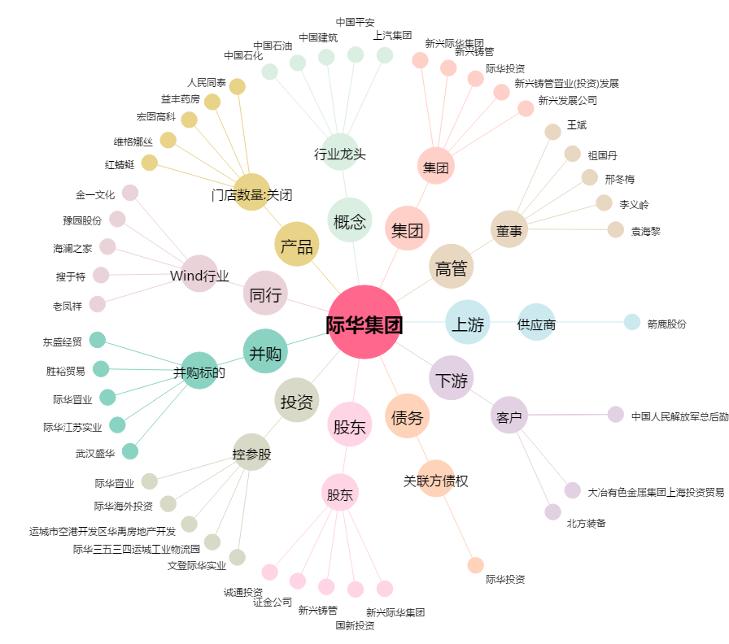
际华集团[601718.SH] - 关系概览图

